Chỉnh sửa màu và banner
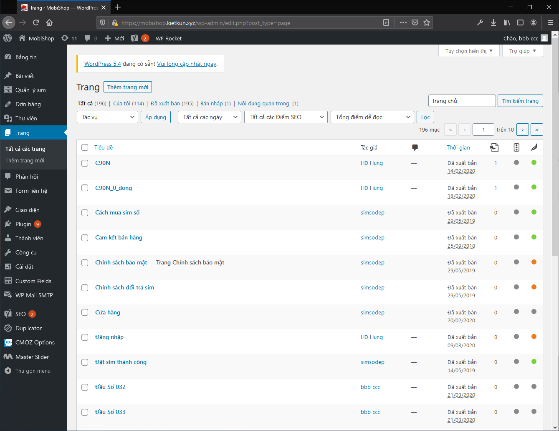
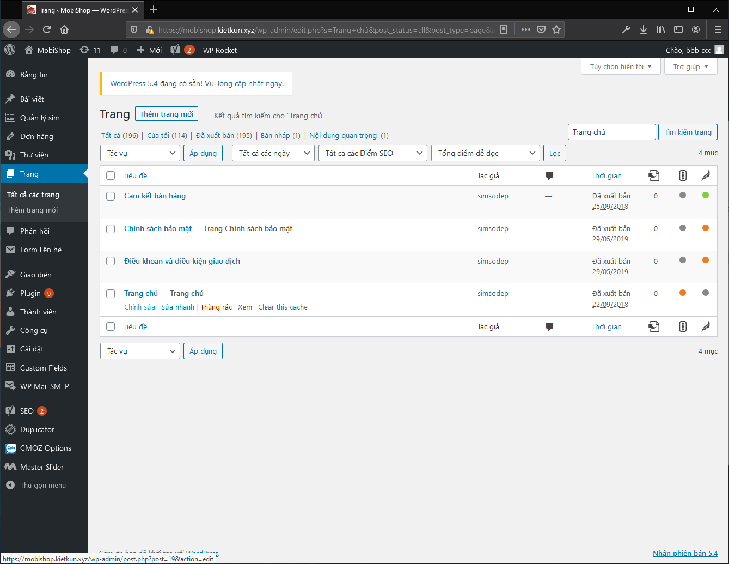
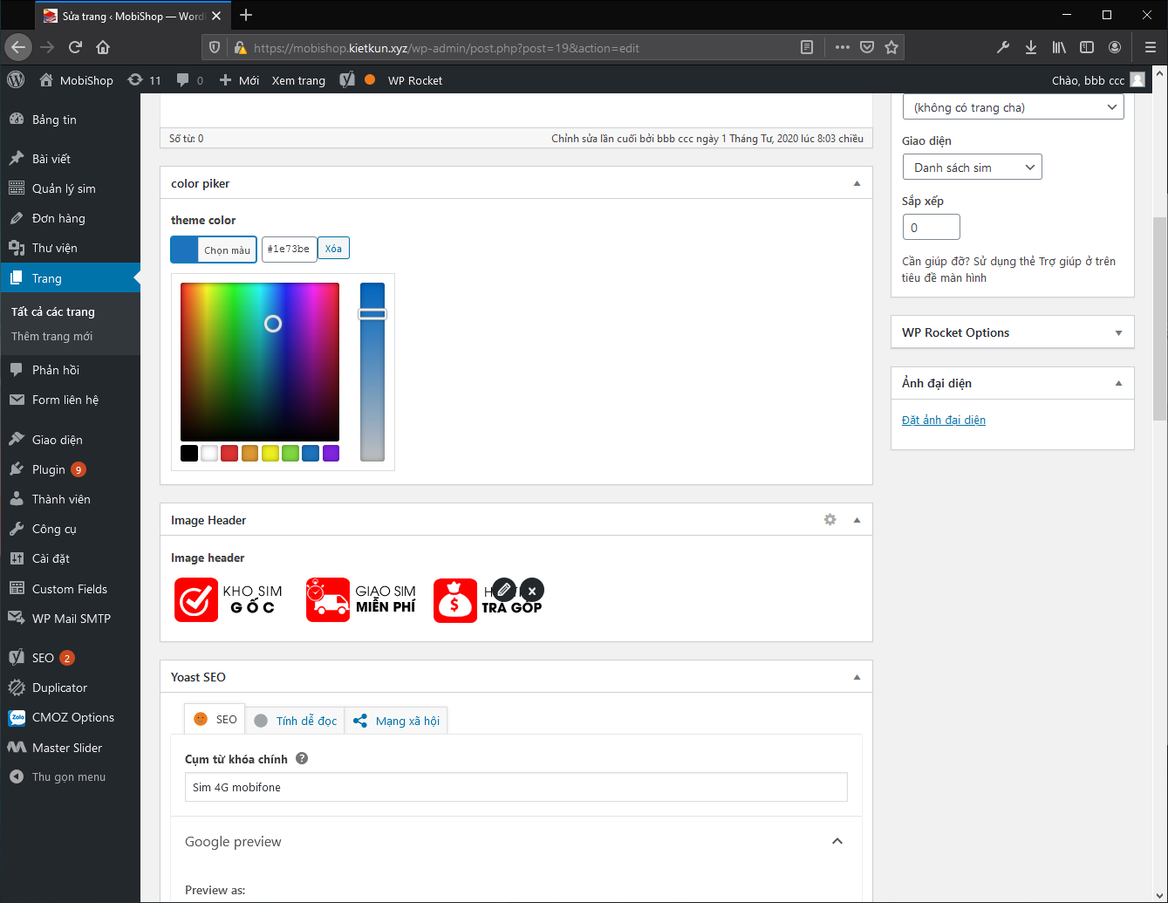
Tại trang Admin chọn Trang -> Tất cả các trang -> Nhập trang chủ và nhấn tìm kiếm.
Nhấn vào Trang chủ hoặc chỉnh sửa
Tại đây sẽ thấy phần color picker và image header.
- Color Picker: Để chọn màu cho web.
- Image Header: Để chọn hình ảnh hiển thị trên header bên phải.
Khi chỉnh sửa xong thì bấm cập nhật

Tạo và chỉnh sửa slide
Hướng dẫn chỉnh sửa slider
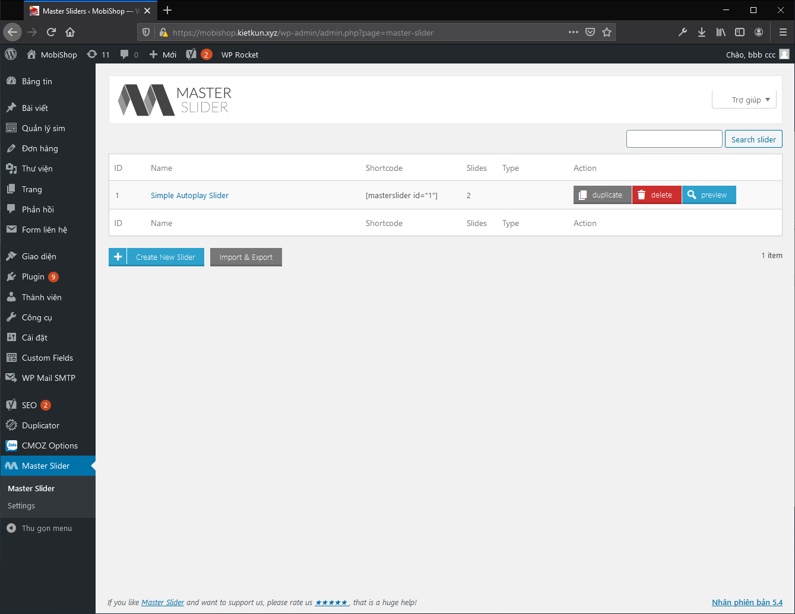
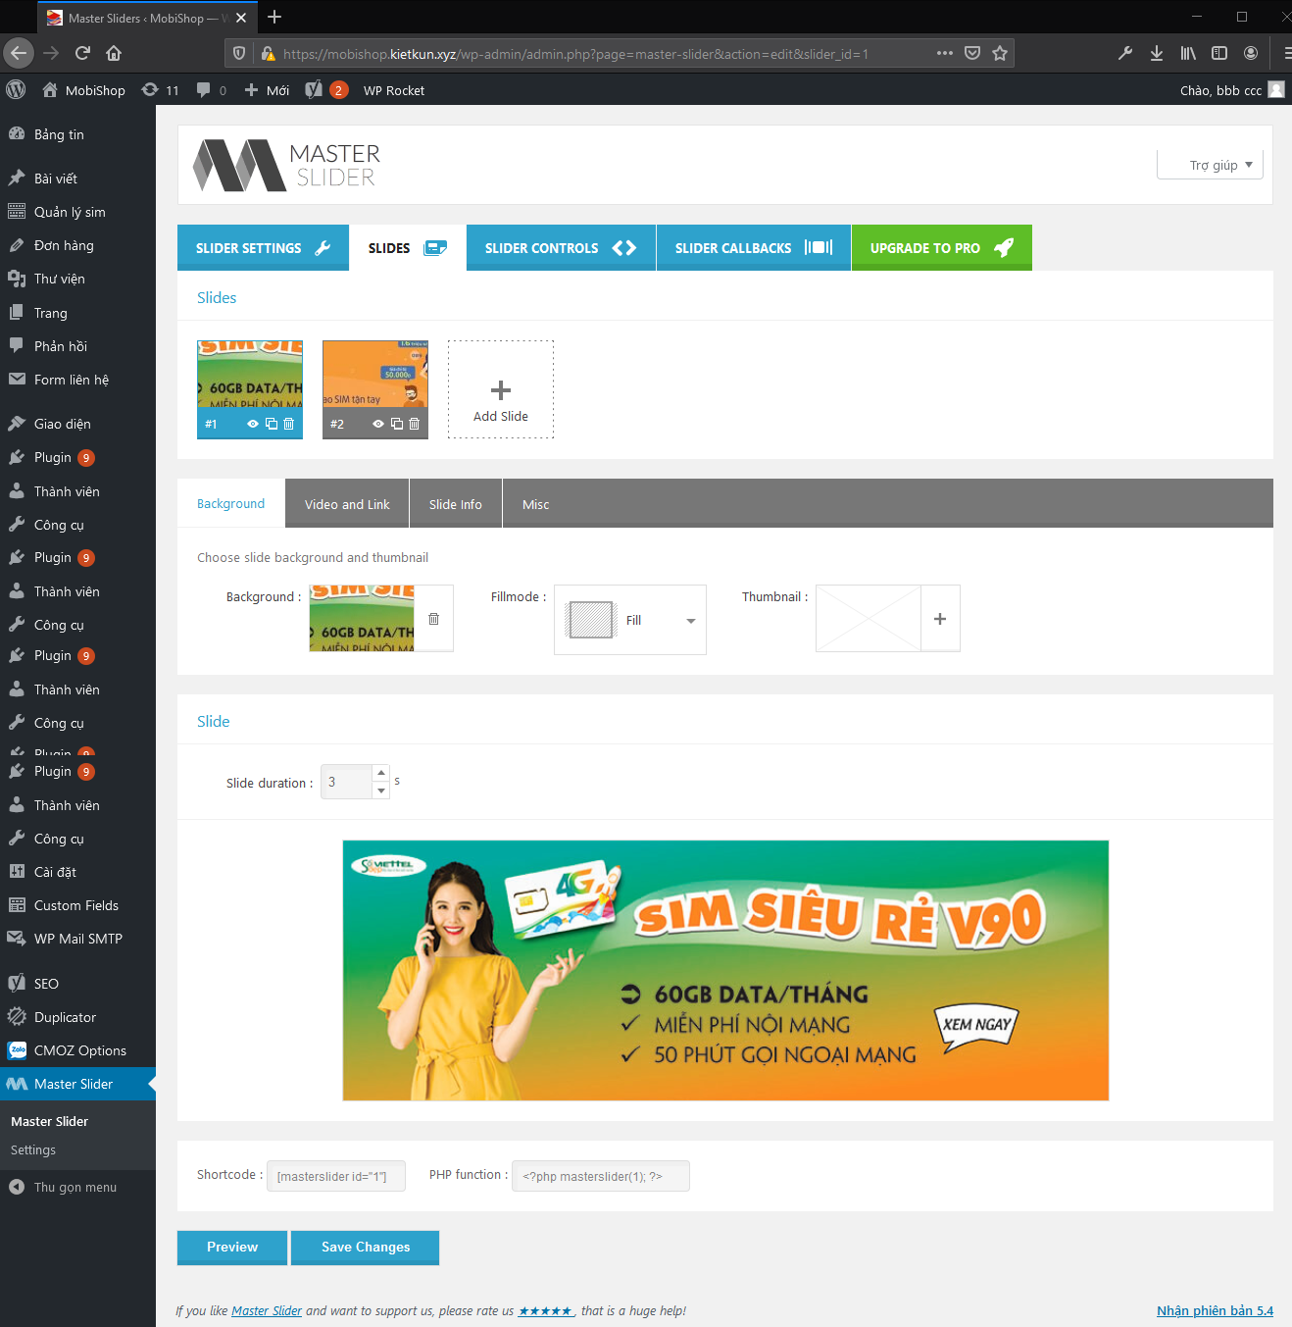
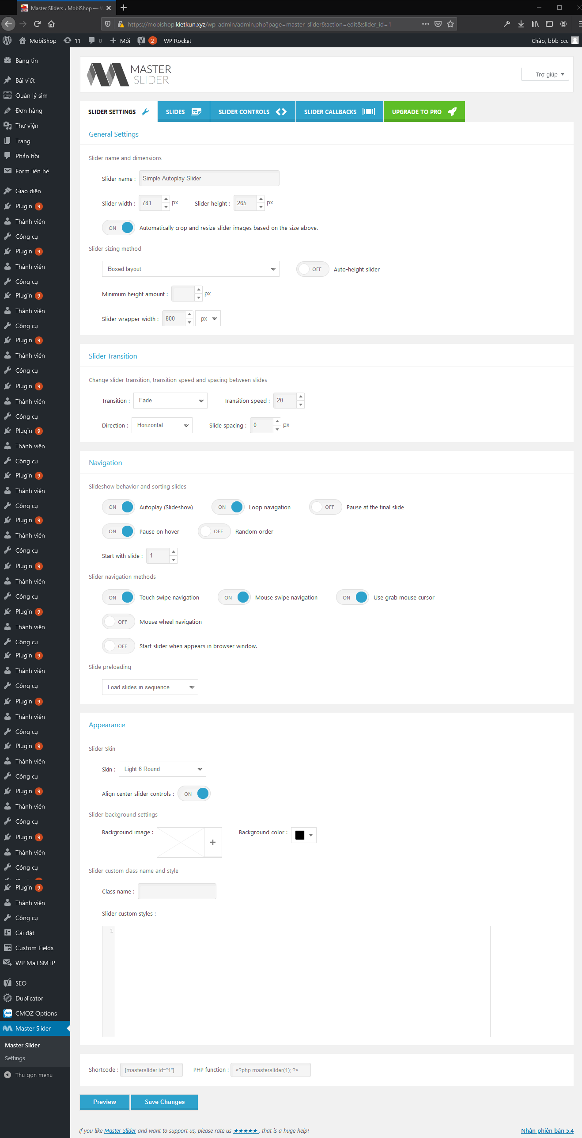
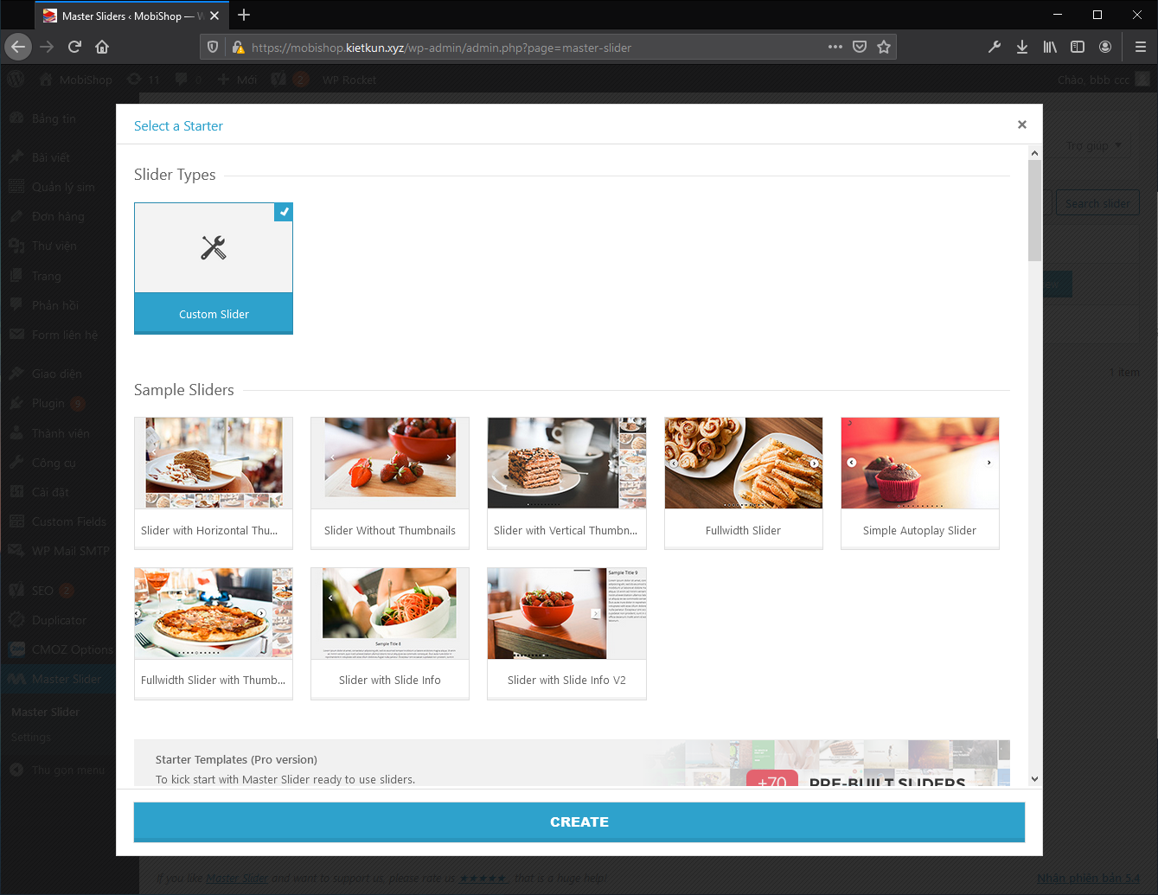
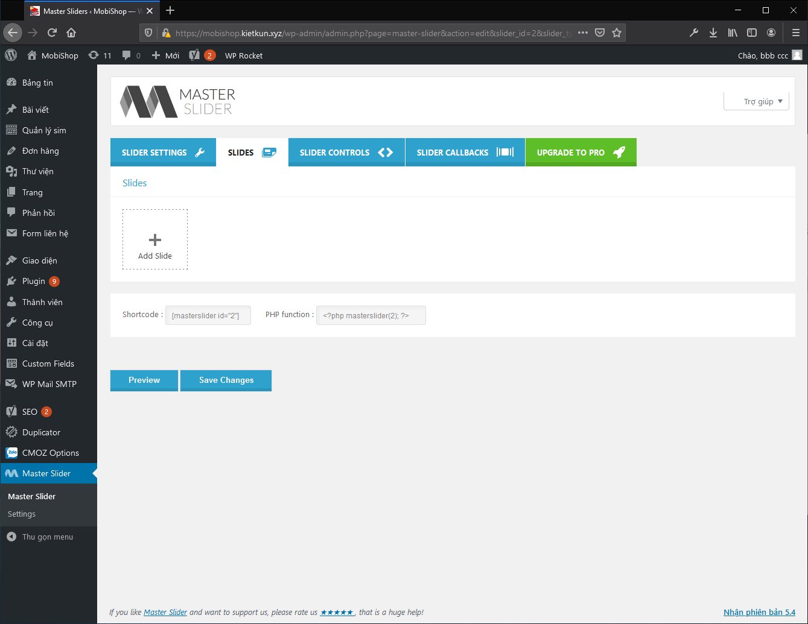
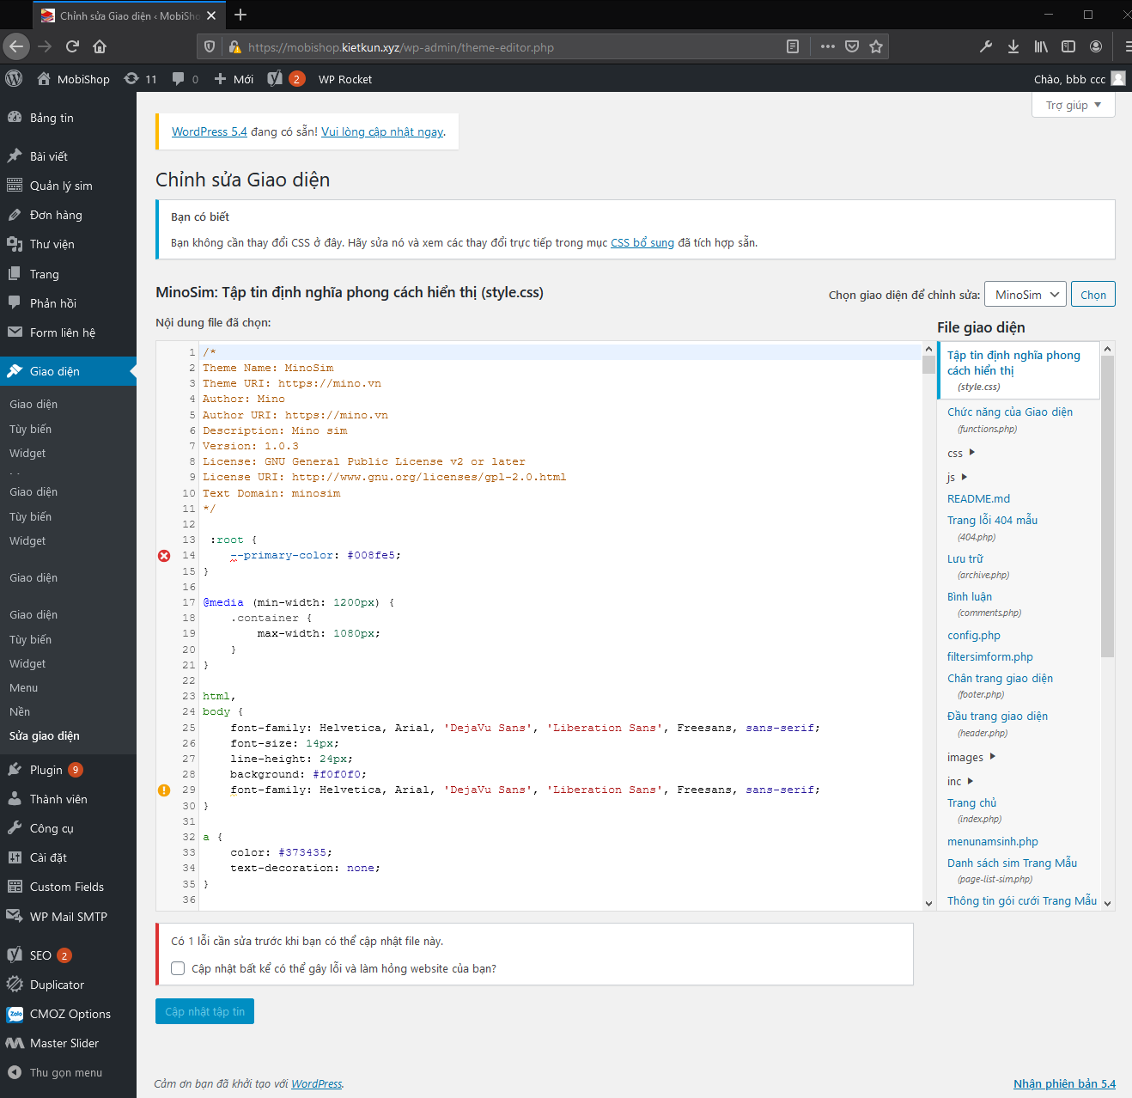
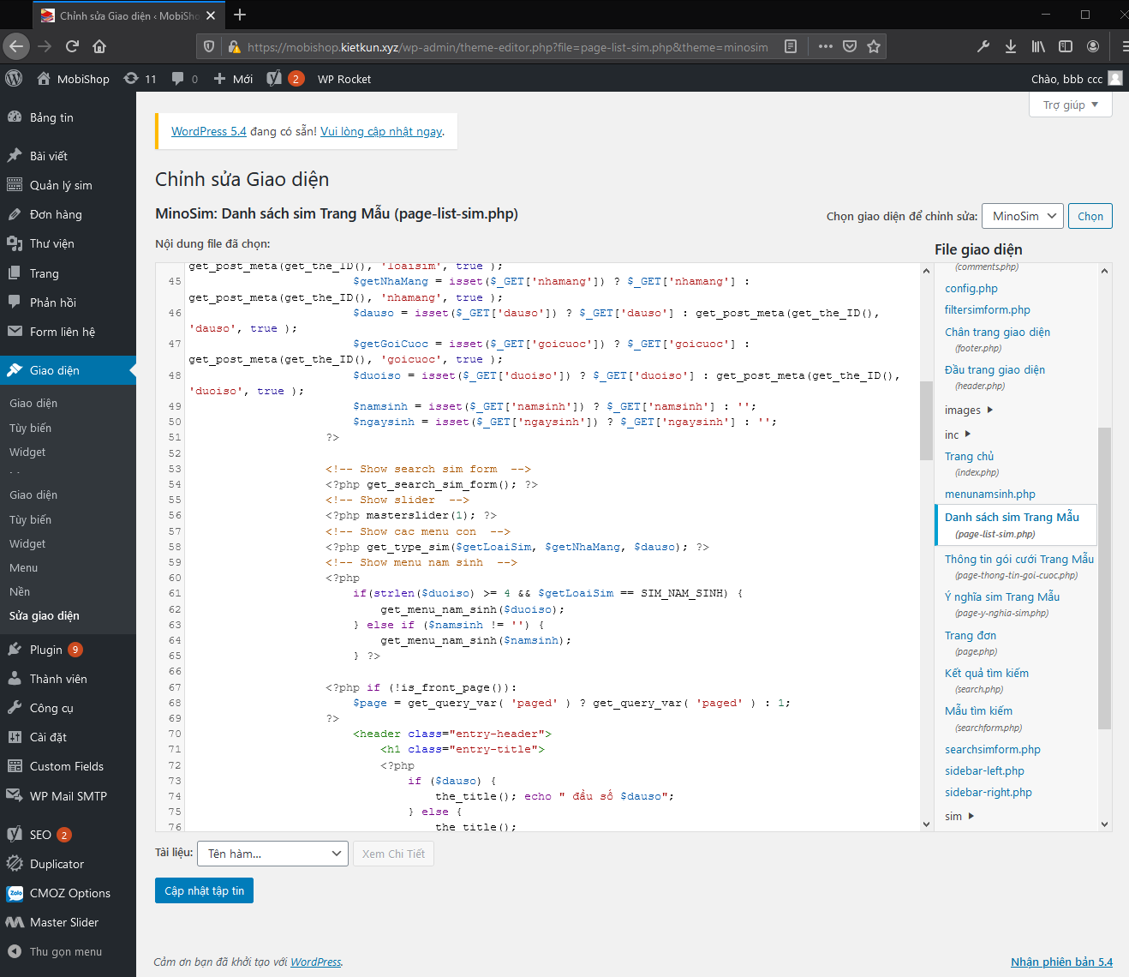
Tại trang Admin chọn plugin Master Slider.
Giao diện quản lý slide sẽ hiển thị như hình bên.
Slide hiện tại đang là slide chỉnh hiển thị trên trang chủ và các trang sim số.
Nếu muốn chỉnh sửa thì click vào tên của slide
Tại tab SLIDES:
Có thể thêm, xoá, sửa hình ảnh hoặc video cho mỗi slide. Ngoài ra có thể setting thời gian mỗi slide chạy.
Tại tab SLIDER SETTING:
Mục General Settings:
- Chỉnh sửa tên của slide
- chỉnh sửa độ cao và độ rộng của slide
- Tại đây nên để mặc định hoặc chọn on ở mục "Automatically crop and resize slider images based on the size above."
Mục Slider Transition và Navigation:
- Nên để mặc định
Mục Appearance:
- Nên để mặc định.
- Ngoài ra có thể sửa skin cho slide tại mục skin.
Sau khi chỉnh sửa xong ấn Preview để xem trước hoặc Save Changes để lưu.
Muốn thêm mới một slide thì chọn Create a New Slider
Chọn Custom Slider và nhấn Create
Tại đây có thể thêm xoá sửa các slide như các bước hướng dẫn trên
B1: Copy đoạn code tại PHP function
B2: Chọn Giao diện -> Sửa giao diện
B3: Chọn Trang muốn hiển thị slider ở menu File giao diện và paste đoạn code đã copy ở B1 vào vị trí muốn hiển thị trên page
B4: Nhấn cập nhật tập tin.
Lưu ý: Trường hợp F5 mà không thấy thay đổi thì nhớ xoá cache.

Hướng dẫn thêm mới slider

Hướng dẫn áp dụng slider và các page

Tạo menu con
Hướng dẫn Tạo menu con


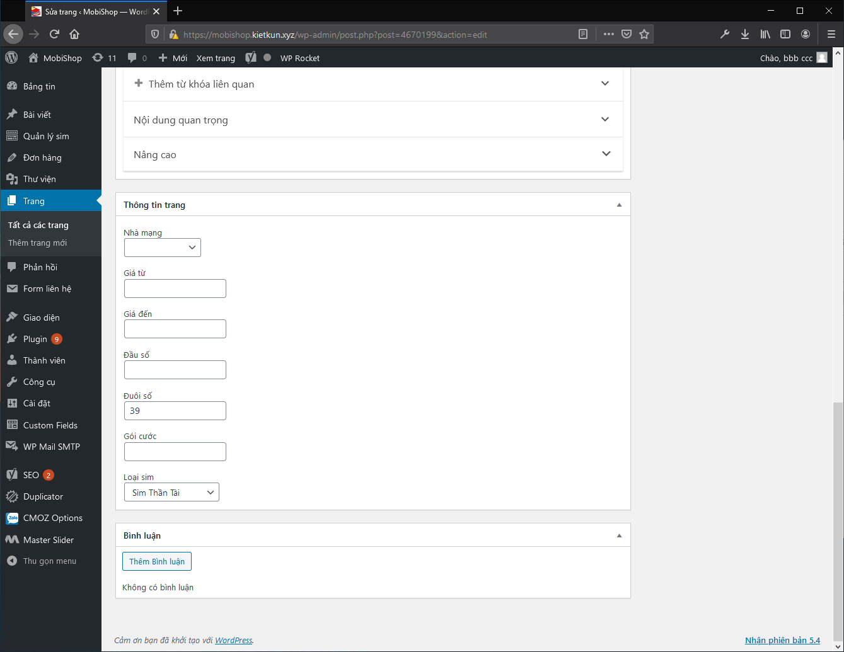
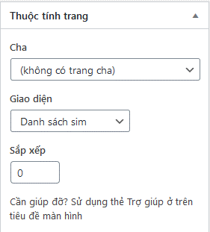
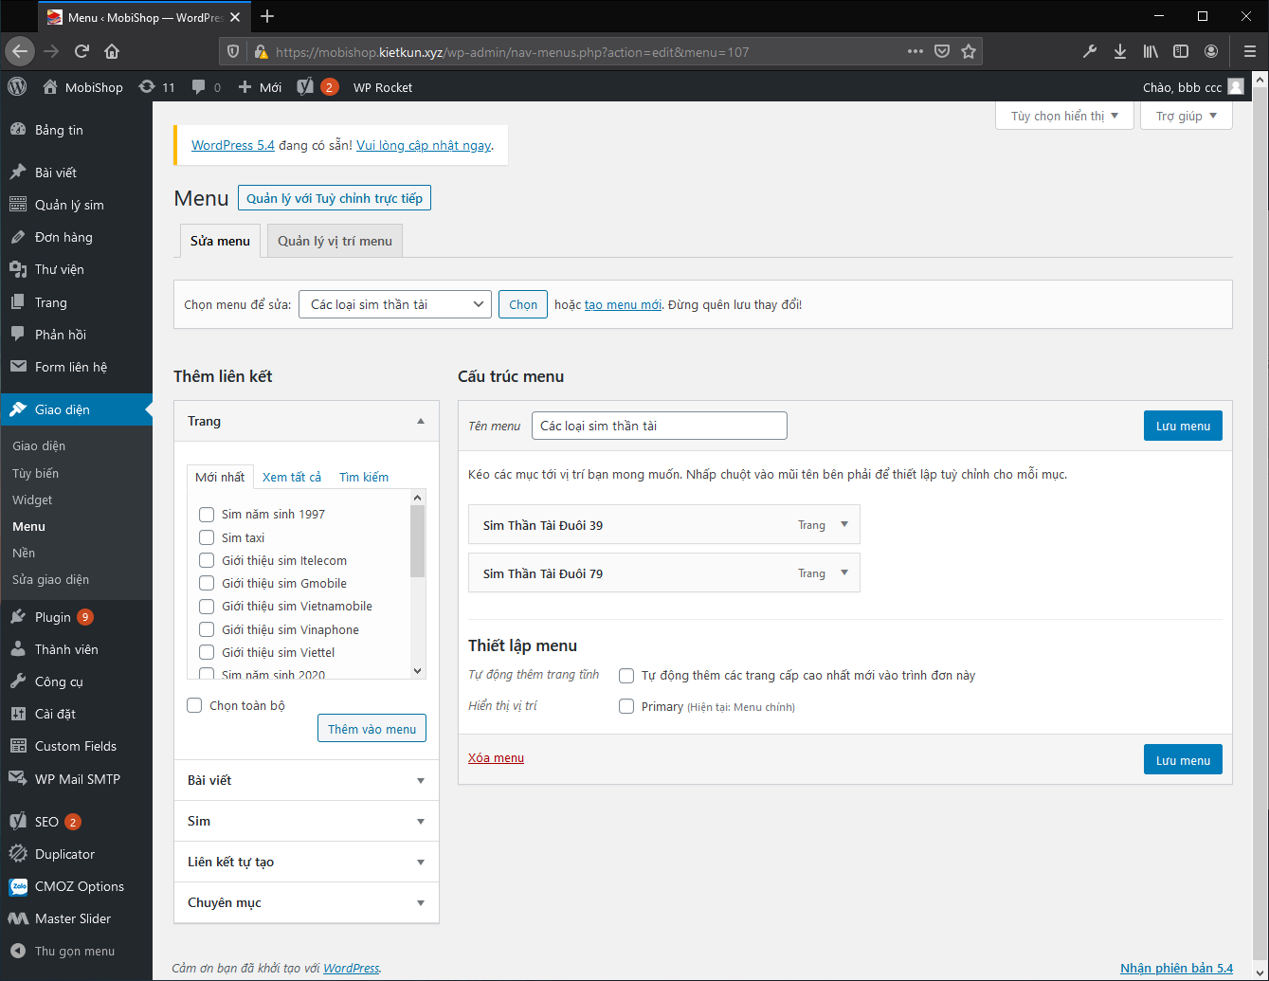
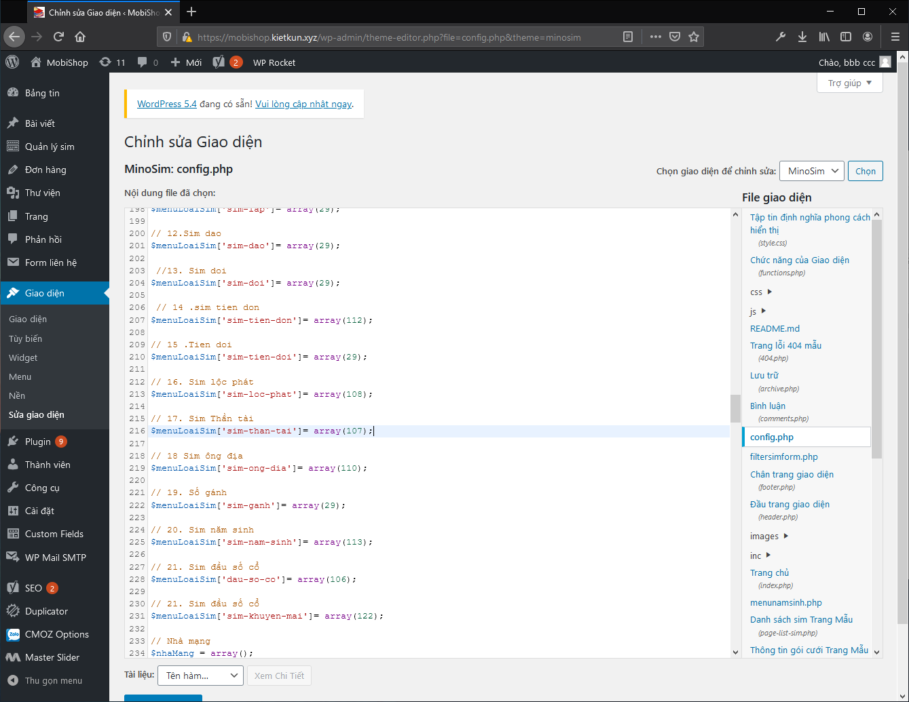
Vào Trang và thêm mới các trang cho menu con
Ví dụ muốn tạo một page sim thần tài đuôi 39 cho menu con của sim thần tài thì tại thông tin trang phải setting đuôi số là 39 và loại sim là Sim thần tài, như vậy lúc chạy thì mới truy vấn và lấy đúng dữ liệu.
Quan trọng: Nhớ chọn giao diện là Danh sách sim
Sau khi tạo xong các page thì chọn Giao diện -> Menu và tạo mới menu con cho sim thần tài
Sau đó thêm các page vừa tạo vào menu
và click lưu menu
Copy id của menu vừa tạo tại thanh địa chỉ, id của menu các loại sim thần tài vừa tạo là 107
Chọn Giao diện -> Sửa giao diện -> Tại menu File giao diện chọn file config.php
Tại đây các menu con sẽ được định nghĩa từ dòng 161 - 231.
Khai báo menu loại sim theo đúng format sau:
$menuLoaiSim['Tên menu ở dạng slug'] = array(id menu);
Ví dụ muốn thêm menu con cho sim thần tài thì sẽ khai báo như sau:
$menuLoaiSim['sim-than-tai'] = array(107);
Trường hợp có nhiều menu con thì điền nhiều id vào ví dụ:
$menuLoaiSim['sim-than-tai'] = array(107, 108, 109);
Sau khi khai báo xong thì bấm cập nhật tập tin và refresh lại page
Lưu ý: Tên menu ở dạng slug phải điền đúng không được điền sai, nếu điền sai sẽ không hiển thị menu con. Các tìm tên slug tham khảo ở bước dưới.
Vào Trang -> Tất cả các trang và tìm kiếm trang của menu cha.
Ví dụ: Tìm kiếm trang của sim thần tài sau đó bấm sửa trang.
Đuôi của đường dẫn tĩnh chính là tên ở dạng slug của menu : sim-than-tai
Lưu ý: Nếu chỉnh sửa đường dẫn tĩnh thì tên slug của sẽ phải sửa theo ở code định nghĩa các menu con và các menu cha, nếu không sẽ dẫn đến lỗi nên không được sửa đường dẫn tĩnh

Hướng dẫn khai báo menu con

Hướng tìm tên menu ở dạng slug

